Sheet1
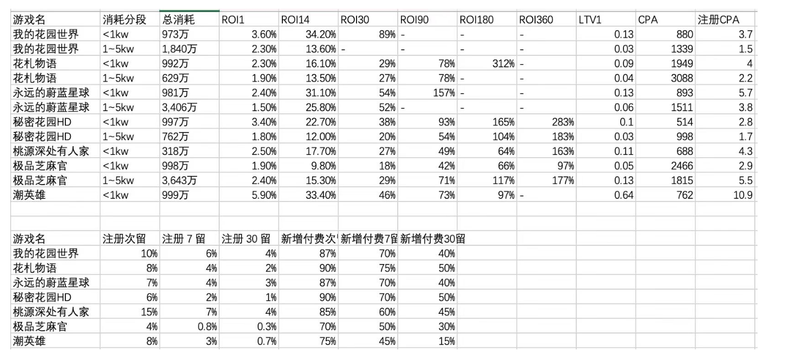
游戏名 | 消耗分段 | 总消耗 | ROI1 | ROI14 | ROI30 | RO190 | ROI180 | ROI360 | LTV1 | 付费成本 | 注册CPA | 首日付费率 | 1~14 | 1~30 | 1~90 | 1~180 | 1~360
我的花园世界 | <1kw | 973万 | 3.6% | 34.2% | 89% |  |  |  | 0.13 | 880 | 3.7 | 0.4% | 9.5 | 24.7
我的花园世界 | 1~5kw | 1,840万 | 2.3% | 13.6% |  |  |  |  | 0.03 | 1339 | 1.5 | 0.1% | 5.9
花札物语 | <1kw | 992万 | 2.3% | 16.1% | 29% | 78% | 312% |  | 0.09 | 1949 | 4 | 0.2% | 7.0 | 12.6 | 33.9 | 135.7
花札物语 | 1~5kw | 629万 | 1.9% | 13.5% | 27% | 78% |  |  | 0.04 | 3088 | 2.2 | 0.1% | 7.1 | 14.2 | 41.1
永远的蔚蓝星球 | <1kw | 981万 | 2.4% | 31.1% | 54% | 157% |  |  | 0.13 | 893 | 5.7 | 0.6% | 13.0 | 22.5 | 65.4
永远的蔚蓝星球 | 1~5kw | 3,406万 | 1.5% | 25.8% | 52% |  |  |  | 0.06 | 1511 | 3.8 | 0.3% | 17.2 | 34.7
秘密花园HD | <1kw | 997万 | 3.4% | 22.7% | 38% | 93% | 165% | 283% | 0.1 | 514 | 2.8 | 0.5% | 6.7 | 11.2 | 27.4 | 48.5 | 83.2
秘密花园HD | 1~5kw | 762万 | 1.8% | 12.0% | 20% | 54% | 104% | 183% | 0.03 | 998 | 1.7 | 0.2% | 6.7 | 11.1 | 30.0 | 57.8 | 101.7
桃源深处有人家 | <1kw | 318万 | 2.5% | 17.7% | 27% | 49% | 64% | 163% | 0.11 | 688 | 4.3 | 0.6% | 7.1 | 10.8 | 19.6 | 25.6 | 65.2
极品芝麻官 | <1kw | 998万 | 1.9% | 9.8% | 18% | 42% | 66% | 97% | 0.05 | 2466 | 2.9 | 0.1% | 5.2 | 9.5 | 22.1 | 34.7 | 51.1
极品芝麻官 | 1~5kw | 3,643万 | 2.4% | 15.3% | 29% | 71% | 117% | 177% | 0.13 | 1815 | 5.5 | 0.3% | 6.4 | 12.1 | 29.6 | 48.7 | 73.8
潮英雄 | <1kw | 999万 | 5.9% | 33.4% | 46% | 73% | 97% |  | 0.64 | 762 | 10.9 | 1.4% | 5.7 | 7.8 | 12.4 | 16.4
潮英雄-广点通(投放后台分成前双端） | 1.1~3.18 | 1000万 | 11.8% | 63.0% | 85% | 130% | 151% |  | 2.39 | 400 | 20.2 | 5.0% | 5.3 | 7.2 | 11.0 | 12.8

游戏名 | 注册次留 | 注册 7留 | 注册30留 | 新增付费次留 | 新增付费7留 | 新增付费30留 | 注册次~7留 | 注册次~30留 | 付费次~7留 | 付费次~30留
我的花园世界 | 10% | 6% | 4% | 87% | 70% | 40% | 60% | 40% | 80% | 46%
花札物语 | 8% | 4% | 2% | 90% | 75% | 50% | 50% | 25% | 83% | 56%
永远的蔚蓝星球 | 7% | 4% | 3% | 87% | 70% | 40% | 57% | 43% | 80% | 46%
秘密花园HD | 6% | 2% | 1% | 90% | 70% | 50% | 33% | 17% | 78% | 56%
桃源深处有人家 | 15% | 7% | 4% | 85% | 60% | 45% | 47% | 27% | 71% | 53%
极品芝麻官 | 4% | 1% | 0% | 70% | 50% | 30% | 20% | 8% | 71% | 43%
潮英雄 | 8% | 3% | 1% | 75% | 45% | 15% | 38% | 9% | 60% | 20%
潮英雄(投放后台双端） | 15% | 7% | 2% | 73% | 40% | 12% | 44% | 13% | 55% | 17%

备注1：消耗数据为广点通双端消耗，非全媒体消耗（包含IOS，不含头条）
备注2：流水数据为微信端安卓端流水ROI ，非全媒体ROI（不包含IOS,不含头条），付费率同理。
备注3：首千万的ROI倍率数据可参考，流水ROI因不包含IOS流水，所以偏低；1~5KW由于多个产品消耗不足，因此新增样本日期会靠近昨天（25年10月27日），即N日数据不全，数据偏低。
备注4：注册数据包含头条（单价X2参考）
备注5：注册留存可能偏低，付费留存可参考，保有率可参考。

结论：
1、我的花园世界 首千万的30日倍率非常高，远超同类产品，和永远的蔚蓝星球接近。
2、永远的蔚蓝星球在近期的30倍率仍有大幅提升（面板显示30日有35倍，根据备注3，实际应高于35倍）。90日倍率66倍，低于僵尸开炮和保卫向日葵。
3、秘密花园HD的倍率跟芝麻官比较接近，花札物语更高。
4、调查的5款产品付费次留、后续保有率均较高。次~7留保有率超过70%，次~30留保有率超过45%。

